Sheet1
Cách import vào bảng HIS_WORKING để giả số liệu làm thống kê báo cáo.
Cách 1.
Mở giao diện. Tìm nút Nhập lịch công tác

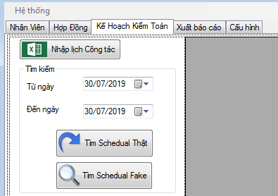

Tìm hàm

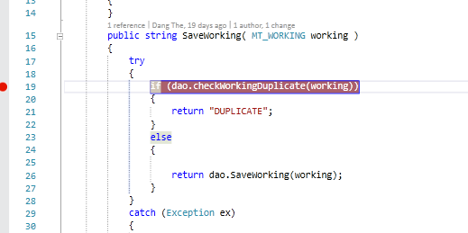

 |  |  |  |  |  |  |  |  |  | Sửa MT_WORKING thành HIS_WORKING

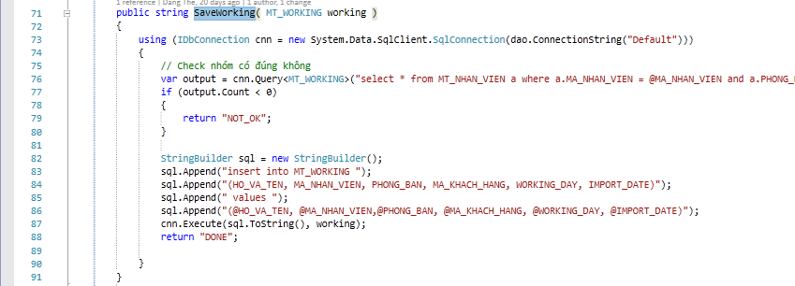

 | Sửa MT_WORKING thành HIS_WORKING
Chạy chương trình và ấn nút Nhập lịch công tác/ chọn file excell DV3 thì các trường sẽ được import vào DB. Select trong bảng HIS_WORKING thì sẽ coi như là dữ liệu đã fake sau tính toán

Cách 2.
Chạy chương trình và ấn nút Nhập lịch công tác/ chọn file excell DV3 thì các trường sẽ được import vào bảng MT_WORKING
Chạy lần lượt câu lệnh sau:
truncate table HIS_WORKING

INSERT INTO HIS_WORKING SELECT * FROM MT_WORKING

Sẽ copy từ bảng MT_ sang bảng HIS_
Chú ý.
Tất cả các trường trong bảng HIS_ đều giống y nguyên bảng MT_ chỉ khác là trong bảng HIS_ thì trường ID cho phép ghi null và không phải trường tự động tăng như trong bảng MT_

Chạy chương trình và ấn nút Nhập lịch công tác/ chọn file excell DV3 thì các trường sẽ được import vào DB. Select trong bảng HIS_WORKING thì sẽ coi như là dữ liệu đã fake sau tính toán

Nguyên tắc thông kê:
BẢNG KÊ THANH TOÁN CÔNG TÁC PHÍ
Chỉ thống kê mục I. Công tác phí
Liệt kê trong bảng HIS_WORKING với WORKING DAY từ ngày nào tới ngày nào.
select distinct(MA_KHACH_HANG) from HIS_WORKING where MA_KHACH_HANG!='' and cast (WORKING_DAY as date) between @from and @to;
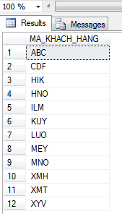

Đổ kết quả lấy được ra combobox để khách hàng chọn

Khi khách hàng chọn Mã Công ty thì đếm xem với Dữ liệu lấy được trong bảng HIS_WORKING
Từ khoảng ngày a tới ngày b có bao nhiêu nhân viên đi làm
Mỗi nhân viên đi làm là bao nhiêu ngày
Check các nhân viên phải đi làm cùng số lượng ngày với nhau
VÍ dụ
Tìm trong khoảng từ ngày |  |  |  | 2019-06-17 | 2019-06-18 | 2019-06-19 | 2019-06-20 | 2019-06-21 | 2019-06-22
 |  |  |  | 2 | 3 | 4 | 5 | 6 | 7
A | BỘ PHẬN KIỂM TOÁN BCTC
1 | NGUYỄN VĂN A | NVA | BCTC | ABC | ABC | ABC | MNO | MNO | MNO
2 | NGUYỄN VĂN B | NVB | BCTC | CDF | CDF | CDF | HIK | XYV | XYV
3 | NGUYỄN VĂN C | NVC | BCTC | ILM | ILM | ILM | ILM | ILM | ILM
4 | NGUYỄN VĂN D | NVD | BCTC |  |  |  |  | LUO | LUO
5 | NGUYỄN VĂN E | NVE | BCTC | ABC | ABC | ABC | XMH | XMH | XMH
6 | NGUYỄN VĂN F | NVF | BCTC | KUY | KUY | KUY | MNO | MNO | MNO
7 | NGUYỄN VĂN G | NVG | BCTC | MEY | MEY | MEY | MEY | MEY | MEY
8 | NGUYỄN VĂN H | NVH | BCTC | ABC | ABC | ABC
9 | NGUYỄN VĂN I | NVI | BCTC |  |  |  |  | LUO | LUO
10 | NGUYỄN VĂN K | NVK | BCTC | MEY | MEY | MEY | MEY | MEY | MEY
11 | NGUYỄN VĂN L | NVL | BCTC | HNO | HNO | HNO | HNO | HNO | HNO

BẢNG KÊ THANH TOÁN CÔNG TÁC PHÍ
 | Khách hàng: | Công ty TNHH ABC |  | Mã | ABC

STT | Nội dung | Số ngày làm | Đơn giá thanh toán | Thành tiền | Notes
 |  | việc tại KH |  | (VND)
I. | CÔNG TÁC PHÍ |  |  | 900,000
1 | Nguyễn Văn A | 3 | 100,000 | 300,000
2 | Nguyễn Văn E | 3 | 100,000 | 300,000
3 | Nguyễn Văn H | 3 | 100,000 | 300,000

Tương tự với công ty khác
Với mẫu quyết định cử cán bộ đi công tác cũng làm tương tự

